山西省联通运营商AAA系统网络拓扑图
山西省联通运营商AAA系统网络拓扑图
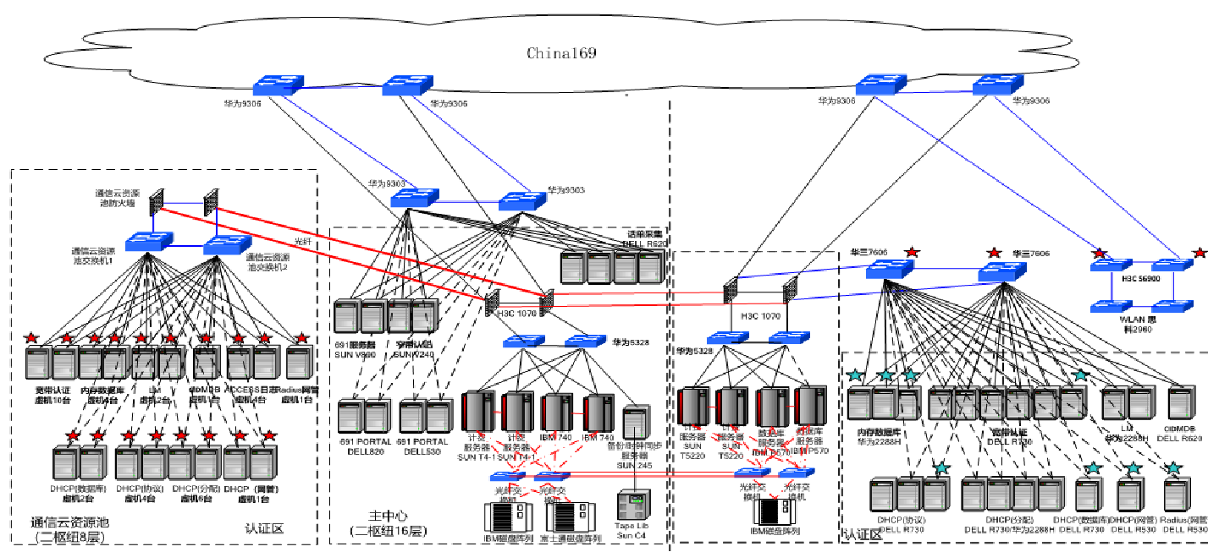 请补充系统网络拓扑图

